web用
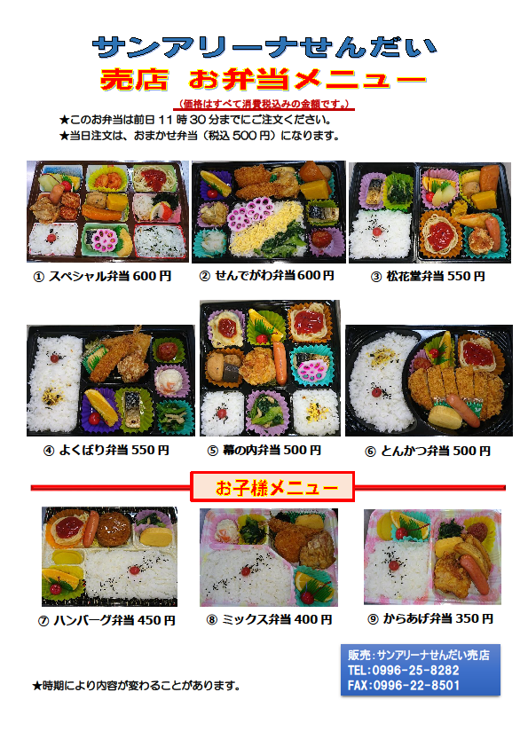
お 弁 当 注 文 書

サンアリーナせんだい 売店 行

FAX ０９９６－２２－８５０１

 |  |  | 欄の必要事項をご入力いただき、上記番号へFAXにて、ご注文ください。
 |  | (お問合せ先：ＴＥＬ 0996-25-8282)
 |  |  |  |  |  |  |  |  |  |  |  |  |  |  | ご注文日 |  | 平成 |  | 年 | 月 | 日

申込団体名

申込者

申込者住所

連絡先 （できれば携帯） |  |  |  |  |  |  |  |  |  | ― |  |  |  |  |  | ―

領収書 |  |  |  |  |  |  |  |  |  | 宛名

お届け日時 |  |  |  |  | 平成 |  |  | 年 |  |  |  | 月 |  | 日 | の |  |  | 時ごろ

お届け場所 （いづれかに☑） |  |  |  |  |  |  |  |  |  |  |  |  |  | 左記以外をご希望の場合は、こちらに入力ください。

注文品番号 |  |  |  | 注文個数 |  |  | 税込単価 |  |  |  | 合計金額 |  |  |  | 備 考 欄（食物アレルギー等ありましたらご記入ください）

合 計 |  |  |  | 個 |  |  |  |  |  |  | 円

【ご注意】 ご注文・変更・キャンセルの受付は、お届け日の前日11時30分までとなっております。 お届け日時等のお間違いのないよう今一度ご確認をお願いいたします。

 | 売店記入欄
 |  |  |  | 注文受付 |  | 注文FAX 送 信 |  |  | 変更受付 |  |  |  | 変更FAX 送 信

 | 日 付 |  |  | ／ |  | ／ |  |  | ／ |  |  |  | ／

 | 担当者

 |  |  | 弁当お届け先名は・・・

 |  |  |  |  |  |  |  |  |  |  |  |  |  |  | でお願いします。

